Alusta
Harjutus 10 | 
Diagrammid ja pildid

Alusta

metshein.com

Diagrammid
Diagrammid
1. Diagrammide lisamiseks märgista võimalikult täpselt
2. Alguses piilu Lisa>Soovitatavad diagrammid, mis võib pakkuda päris hea lahenduse. Töötab eriti hästi, kui ei tea, millist valida.
Edasi
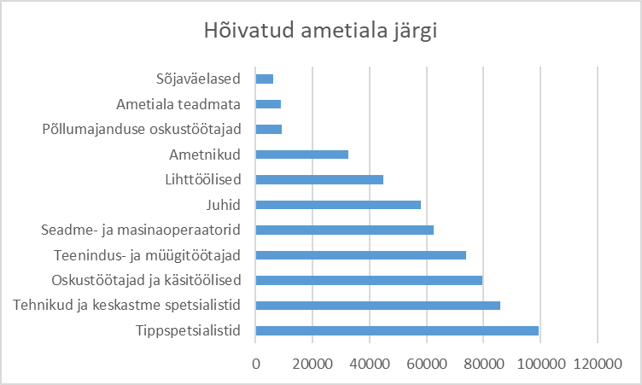
1. Sorteeri suuruse järgi ning koosta sarnane ribadiagramm (lintdiagramm). Lisa pealkiri!
Hõivatud ametiala järgi
Tippspetsialistid | 99487
Tehnikud ja keskastme spetsialistid | 85984
Oskustöötajad ja käsitöölised | 79507
Teenindus- ja müügitöötajad | 73960
Seadme- ja masinaoperaatorid | 62533
Juhid | 58071
Lihttöölised | 44911
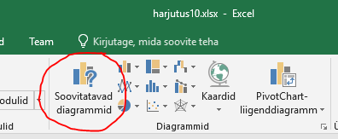
Ametnikud | 32709
Põllumajanduse oskustöötajad | 9054
Ametiala teadmata | 8869
Sõjaväelased | 6053
Ära seda vali
Ametialad kokku | 561138

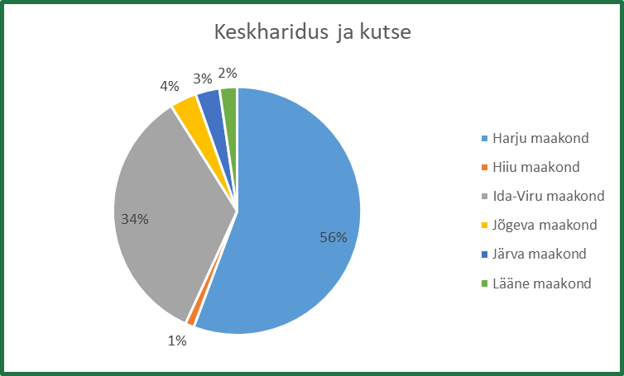
2. Koosta sektordiagramm, mis kirjeldab töötute arvu 'kesharidus ja kutse' tasemel. Lisa sektoritele protsendid, lisa pealkiri ja legend paremale
Töötud haridustaseme järgi
Maakond | Üldpõhi-haridus või vähem | Põhiharidus või vähem ja kutse | Üldkesk-haridus | Keskharidus ja kutse | Kõrgharidus | Haridustase teadmata
Harju maakond | 4343 | 762 | 7346 | 7605 | 9007 | 30
Hiiu maakond | 114 | 34 | 66 | 156 | 59 | 0
Ida-Viru maakond | 1681 | 329 | 2160 | 4674 | 3210 | 12
Jõgeva maakond | 322 | 94 | 281 | 477 | 159 | 1
Järva maakond | 389 | 91 | 243 | 428 | 160 | 0
Lääne maakond | 301 | 101 | 234 | 313 | 154 | 1
Hoia all CTRL-klahvi
Hõivatud ametiala järgi
Hoia all CTRL-klahvi

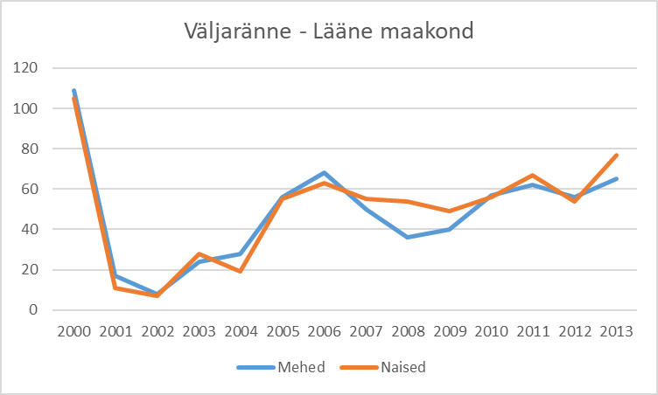
4. Võrdle väljarännet Läänemaalt joondiagrammi abil. Ära unusta pealkirja ja legendi
NB! Teisalda diagramm uuele lehele
Väljaränne - Lääne maakond
Aasta | Mehed | Naised
2000 | 109 | 105
2001 | 17 | 11
2002 | 8 | 7
2003 | 24 | 28
2004 | 28 | 19
2005 | 56 | 55
2006 | 68 | 63
2007 | 50 | 55
2008 | 36 | 54
Keskharidus ja kutse
2009 | 40 | 49
2010 | 57 | 56
2011 | 62 | 67
2012 | 56 | 54
2013 | 65 | 77

Väljaränne - Lääne maakond

Diagrammid (2)
Diagrammid (2)
1. Vormindamiseks kasuta topeltklikke
Edasi
Eesti rahvastik 2006-2010
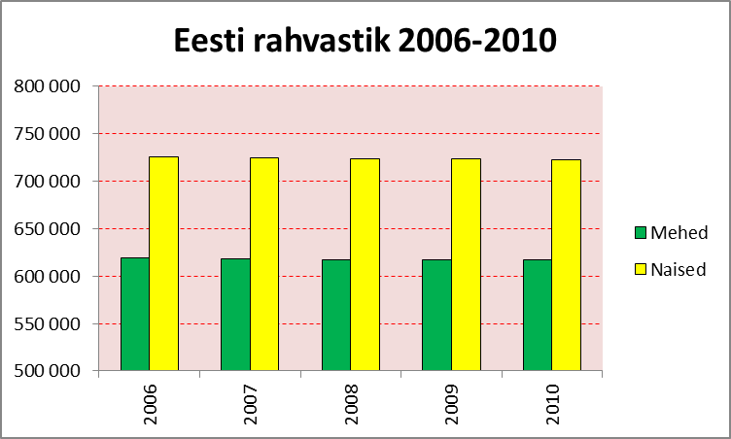
1. Loo täpselt samasuguse vormindusega diagramm (vaata pilti)
Eesti rahvastik
 | Mehed | Naised
2006 | 619299 | 725385
2007 | 618245 | 724164
2008 | 617410 | 723525
2009 | 617299 | 723116
2010 | 617323 | 722804

* Diagrammi tiitel diagrammi kohal
* Vertikaalne teljestik algab 500 000 ja lõppeb 800 000, samm 50 000
* Horisontaalse teljestiku tekst suunaga alt üles
* Taust roosa ja jooned punased punktiiriga
* Muuda tulpade värvid
* Legend paremale
* Tulpade vahel ei ole vahe
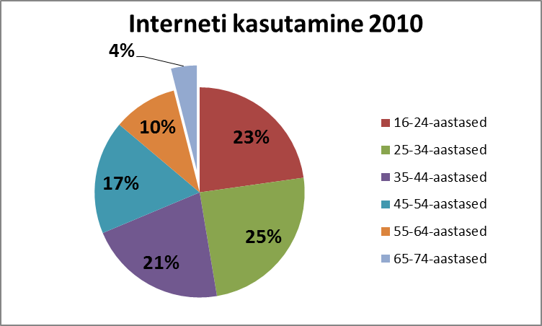

5. Loo täpselt samasuguse vormindusega diagramm (vaata pilti)
Interneti kasutamine 2010
16-24-aastased | 172600
25-34-aastased | 186400
35-44-aastased | 161700
45-54-aastased | 132400
55-64-aastased | 74900
65-74-aastased | 30100

* Diagrammi tiitel diagrammi kohal
* Andmesildid on %, rasvaselt ja natuke suuremalt
* Eralda teistest kõige väiksem sektor
* Legend paremale

Interneti kasutamine 2010

